Hoja2
 |  |  | CASOS DE PRUEBA |  | Código.CCFN-A001-A10-F010-R00
 |  |  |  |  | Revisión. 1
 |  |  |  |  | Pagina. 1

 | NOMBRE DEL PROYECTO. |  | Control de ventas de productos en panaderia. |  | PLATAFORMA.
 | FECHA. |  | 07 diciembre 2016 |  |  |  |  |  |  |  |  | INFORMACION PARA EL SEGUIMIENTO

ID | CASO DE PRUEBA |  | DESCRPCIÓN | FECHA | ÁREA FUNCIONAL/SUBPROCESO | FUNCIONALIDAD/ CARACTERISTICA | DATOS/ACCIONES DE ENTRADA | RESULTADO ESPERADO | REQUERIMIENTOS DE AMBIENTE DE PRUEBAS | PROCEDIMIENTOS ESPECIALES REQUERIDOS | DEPENDENCIAS CON OTROS CASOS DE PRUEBA | RESULTADO OBTENIDO | ESTADO | ULTIMA FECHA DE ESTADO | OBSERVACIONES
1 | Ticket de productos de Panaderia en el ERP para ser escaneado en PDV |  | Del ERP en el programa (PAN_001) se genera la captura del producto de panaderia, y se genera el archivo correspondiente para luego ser capturado o escaneado en el area de cajas | 2016-07-12 | Ninguno | Funcionalidad: Concentrado de productos Panaderia Caracteristica: Codigo de Barras | Archivo: p7024600073774.txt Codigo|Cantidad 0702001 |1 0702002 |1 0702003 |1 0702004 |1 0702005 |1 0702006 |1 | Carga correcta de productos y Cobro Correcto | Tener Configurado el Punto de Venta o Estacion | N/R | N/R | Se visualizar que se escanee correctamente , se cobre correctamente y se Visualice correctamente en la Nota de Cobro | Sin Problemas |  | Cobro correcto

 |  | CAMBIOS EN ESTA VERSIÓN
 |  | NUMERO DE REVISIÓN | FECHA DE ACTUALIZACIÓN. | DESCRIPCIÓN DEL CAMBIO.

 | CASOS DE PRUEBA

 | Figura | Pantalla

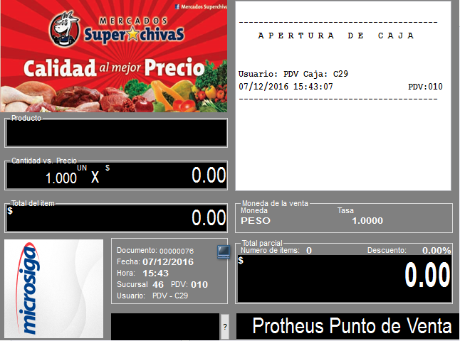
 | 1

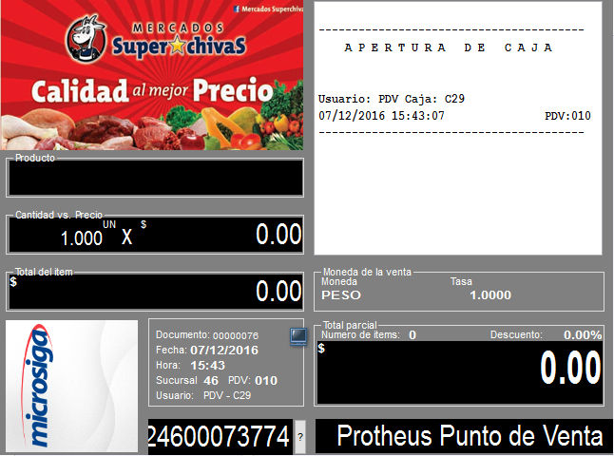
 | 2


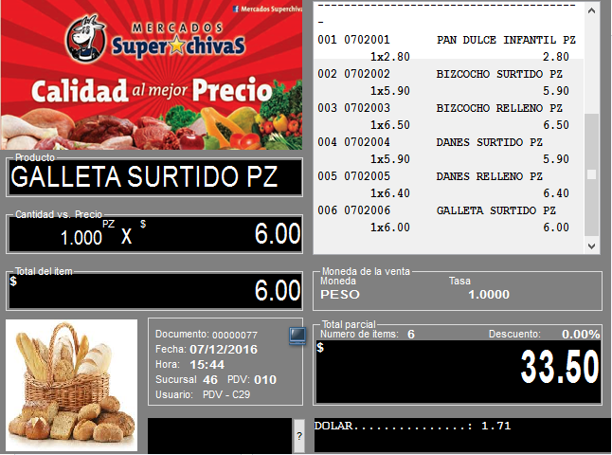
 |  |  |  |  |  |  | Archivo de Productos Panaderia | Productos
 | 3

 |  |  |  |  |  |  |  | 0702001 |1 0702002 |1 0702003 |1 0702004 |1 0702005 |1 0702006 |1

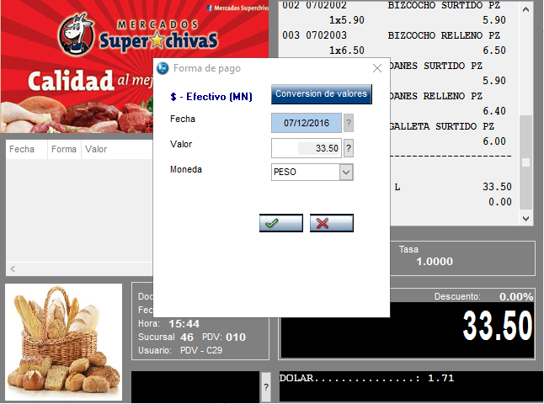
 | 4

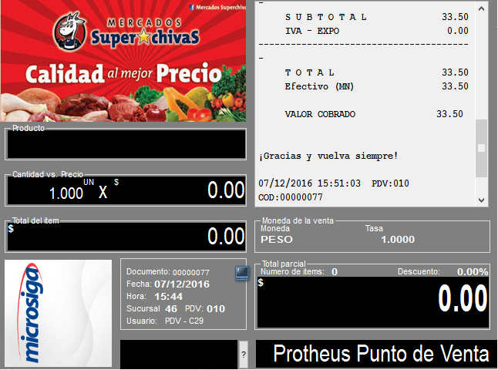
 | 5

 | 6 | Impresion

 |  | 07/12/2016 15:44:48 07/12/2016 15:44:48 -> Mercados Superchivas
 |  | 07/12/2016 15:44:48 07/12/2016 15:44:48 -> Sucursal Anahuac
 |  | 07/12/2016 15:44:48 07/12/2016 15:44:48 -> CALZADA ANAHUAC 1465
 |  | 07/12/2016 15:44:48 07/12/2016 15:44:48 -> Anahuac, CP.21354
 |  | 07/12/2016 15:44:48 07/12/2016 15:44:48 -> MEXICALI B.C. MEXICO
 |  | 07/12/2016 15:44:48 07/12/2016 15:44:48 -> RFC:CCF-941117-QG9
 |  | 07/12/2016 15:44:48 07/12/2016 15:44:48 -> Tel:686-838-2987
 |  | 07/12/2016 15:44:48 07/12/2016 15:44:48 -> 07/12/2016 15:44:48 PDV
 |  | 07/12/2016 15:44:48 07/12/2016 15:44:48 -> PDV: 010 Folio: 00000076
 |  | 07/12/2016 15:44:48 07/12/2016 15:44:48 -> -Art.Codigo Cantidad $Valor-
 |  | 07/12/2016 15:44:49 07/12/2016 15:44:49 -> a 001 0702001 1 2.80
 |  | 07/12/2016 15:44:49 07/12/2016 15:44:49 -> a PAN DULCE INFANTIL PZ/$2.8xPZ
 |  | 07/12/2016 15:44:49 07/12/2016 15:44:49 -> a 002 0702002 1 5.90
 |  | 07/12/2016 15:44:49 07/12/2016 15:44:49 -> a BIZCOCHO SURTIDO PZ/$5.9xPZ
 |  | 07/12/2016 15:44:49 07/12/2016 15:44:49 -> a 003 0702003 1 6.50
 |  | 07/12/2016 15:44:49 07/12/2016 15:44:49 -> a BIZCOCHO RELLENO PZ/$6.5xPZ
 |  | 07/12/2016 15:44:49 07/12/2016 15:44:49 -> a 004 0702004 1 5.90
 |  | 07/12/2016 15:44:49 07/12/2016 15:44:49 -> a DANES SURTIDO PZ/$5.9xPZ
 |  | 07/12/2016 15:44:49 07/12/2016 15:44:49 -> a 005 0702005 1 6.40
 |  | 07/12/2016 15:44:49 07/12/2016 15:44:49 -> a DANES RELLENO PZ/$6.4xPZ
 |  | 07/12/2016 15:44:49 07/12/2016 15:44:49 -> a 006 0702006 1 6.00
 |  | 07/12/2016 15:44:49 07/12/2016 15:44:49 -> a
 |  | 07/12/2016 15:44:49 07/12/2016 15:44:49 -> a GALLETA SURTIDO PZ/$6xPZ
 |  | 07/12/2016 15:51:03 07/12/2016 15:51:03 -> p1(¨
 |  | 07/12/2016 15:51:03 07/12/2016 15:51:03 -> p0(¨
 |  | 07/12/2016 15:51:03 07/12/2016 15:51:03 -> --------------------------------------------------------
 |  | 07/12/2016 15:51:03 07/12/2016 15:51:03 -> TOTAL 33.50
 |  | 07/12/2016 15:51:03 07/12/2016 15:51:03 -> Efectivo (MN) 33.50
 |  | TREINTA Y TRES PESOS 50/100 M. N.
 |  | 07/12/2016 15:51:03 07/12/2016 15:51:03 -> Total de Articulos: 6
 |  | 07/12/2016 15:51:03 07/12/2016 15:51:03 -> --------------------------------------------------------
 |  | 07/12/2016 15:51:03 07/12/2016 15:51:03 -> ¡Gracias y vuelva siempre!
 |  | 07/12/2016 15:51:03 07/12/2016 15:51:03 -> --------------------------------------------------------
 |  | 07/12/2016 15:51:03 07/12/2016 15:51:03 -> 07/12/2016 15:51:03 Tienda:46 PDV:010
 |  | 07/12/2016 15:51:03 07/12/2016 15:51:03 -> --------------------------------------------------------
 |  | 07/12/2016 15:51:03 07/12/2016 15:51:03 -> NOTA DE VENTA SIN EFECTOS FISCALES
 |  | 07/12/2016 15:51:03 07/12/2016 15:51:03 -> EN CASO DE REQUERIR FACTURA FAVOR DE
 |  | 07/12/2016 15:51:03 07/12/2016 15:51:03 -> SOLICITARLA EL MISMO DIA DE LA COMPRA
 |  | 07/12/2016 15:51:03 07/12/2016 15:51:03 -> DEVOLUCIONES SOLO EL MISMO DIA DE LA COMPRA
 |  | 07/12/2016 15:51:03 07/12/2016 15:51:03 -> PRESENTANDO LA NOTA DE VENTA
 |  | 07/12/2016 15:51:03 07/12/2016 15:51:03 -> GRACIAS POR SU PREFERENCIA
 |  | 07/12/2016 15:51:03 07/12/2016 15:51:03 -> XXXXXXXXXXXXXXXXXXXXXXXXXXXXXXXXXXXXXXXXXXXXXXXXXXXXXXXX
 |  | 07/12/2016 15:51:03 07/12/2016 15:51:03 -> m

